Лист1
 |  |  |  |  |  |  |  |  |  |  |  |  |  | 5 * 3 = 15 | кортежей
 |  |  |  |  |  |  | А | В |  |  | А | В
 |  | А | В |  |  |  | 3 | C |  |  | 4 | D |  | R1_A | R1_B | R2_A | R2_B
 |  | 1 | А |  |  |  | 8 | H |  |  | 10 | L |  | 11 | Z | 1 | A
 |  | 3 | С |  |  |  |  |  |  |  | 11 | Z |  | 11 | Z | 3 | C
 |  | 4 | D |  |  |  |  |  |  |  |  |  |  | 11 | Z | 9 | K
 |  | 5 | E |  |  |  |  |  |  |  |  |  |  | 5 | E | 1 | A
 |  | 7 | G |  |  |  |  |  |  |  |  |  |  | 5 | E | 3 | C
 |  | 8 | H |  |  |  |  |  |  |  |  |  |  | 5 | E | 9 | K
 |  | 9 | K |  |  |  |  |  |  |  |  |  |  | 6 | F | 1 | A
 |  | 10 | L |  |  |  |  |  |  |  |  |  |  | 6 | F | 3 | C
 |  |  |  |  |  |  |  |  |  |  |  |  |  | 6 | F | 9 | K
 |  |  |  |  |  |  |  |  |  |  |  |  |  | 7 | G | 1 | A
 |  |  |  |  |  |  |  |  |  |  |  |  |  | 7 | G | 3 | C
 |  |  |  |  |  |  |  |  |  |  |  |  |  | 7 | G | 9 | K
 |  |  |  |  |  |  |  |  |  |  |  |  |  | 8 | H | 1 | A
 |  |  |  |  |  |  |  |  |  |  |  |  |  | 8 | H | 3 | C
 |  |  |  |  |  |  |  |  |  |  |  |  |  | 8 | H | 9 | K
 | Неповторяющие картежи

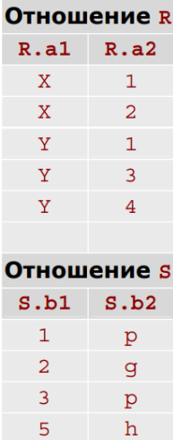

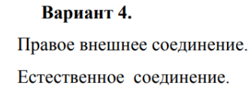

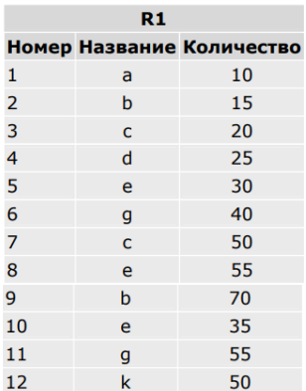

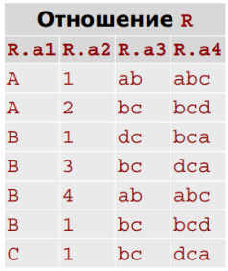

 |  |  |  |  |  |  |  |  |  |  |  |  |  |  |  | Естественное соединение
 |  |  |  |  |  |  |  |  |  |  |  |  |  |  |  | R_a1 | R_a2 | S_b1 | S_b2
 |  |  |  | 1 | a | 10 |  |  |  |  |  |  |  |  |  | X | 1 | 1 | p
 |  |  |  | 3 | c | 20 |  |  |  |  |  |  |  |  |  | X | 2 | 2 | g
 |  |  |  | 7 | c | 50 |  |  |  |  |  |  | а3 |  |  | Y | 1 | 1 | p
 |  |  |  |  |  |  |  |  |  |  |  |  | ab |  |  | Y | 3 | 3 | p
 |  |  |  |  |  |  |  |  |  |  |  |  | bc
 |  |  |  |  |  |  |  |  |  |  |  |  | dc
 |  |  |  |  |  |  |  |  |  |  |  |  |  |  |  | Правое внешнее соединение
 |  |  |  |  |  |  |  |  |  |  |  |  | удаляем |  |  | R_a1 | R_a2 | S_b1 | S_b2
 |  |  |  |  |  |  |  |  |  |  |  |  | дубликаты |  |  | X | 1 | 1 | p
 |  |  |  |  |  |  |  |  |  |  |  |  |  |  |  | Y | 1 | 1 | p
 |  |  |  |  |  |  |  |  |  |  |  |  |  |  |  | X | 2 | 2 | g
 |  |  |  |  |  |  |  |  |  | проецируем атрибут |  |  |  |  |  | Y | 3 | 3 | p
 |  |  |  |  |  |  |  |  |  |  |  |  |  |  |  | NULL | NULL | 5 | h

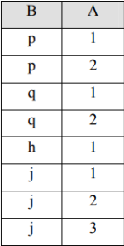

 |  | S содержит значения A: {1, 2, 3}
 |  | Ответ: j тк имеет все значения из отношения

Вариант 19

Определить имена поставщиков, которые поставляют детали всех типов.

S (S#, SNAME, STATUS, CITY) — поставщики
P (P#, PNAME, COLOR, WEIGHT, CITY) — детали
SPJ (S#, P#, J#, QTY) — поставки

1. Реляционное исчесление кортежей

Для поставщика SX верно, что для каждой детали PX существует поставка SPJX, где номер поставщика и номер детали совпадают

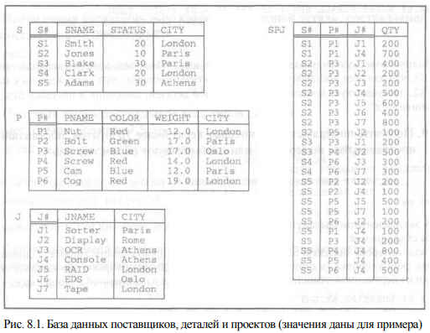
 |  |  |  |  |  |  | RANGE OF SX IS S |  | S в качестве области определения
 |  |  |  |  |  |  | RANGE OF PX IS P
 |  |  |  |  |  |  | RANGE OF SPJX IS SPJ

 |  |  |  |  |  |  | {SX.SNAME | ∀PX ∃SPJX (SPJX.S# = SX.S# ∧ SPJX.P# = PX.P#)}

2. Реляционное исчесление доменов

Существует поставщик с номером S# и именем SNAME, такой что для всех номеров деталей P#, существующих в таблице P, найдется поставка в таблице SPJ с этим S# и P#

{SNAME, S# | ∃STATUS ∃CITY_S (S(S#, SNAME, STATUS, CITY) ∧ ¬∃P# ∃PNAME ∃COLOR ∃WEIGHT ∃CITY_P (P(P#, PNAME, COLOR, WEIGHT, CITY) ∧ ¬∃J# ∃QTY ( SPJ(S#, P#, J#, QTY))))}

Найти товары, которые поставлялись поставщиками из разных регионов, и хотя бы один из этих поставщиков доставил товар с задержкой (отношения «Товары», «Поставки»).

1. Реляционное исчесление кортежей

RANGE OF PX IS P
RANGE OF SPJX IS SPJ
RANGE OF SPJY IS SPJ

